36. Rasio Efektivitas
RASIO EFEKTIVITAS | = | REALISASI PENDAPATAN ASLI DAERAH (PAD) |  |  | X | 100%
 |  | ANGGARAN PENDAPATAN ASLI DAERAH (PAD)

 | = | 379,425,932,137.27 | X | 100%
 |  | 384,411,812,918.76

 | = | 98.70% | --> | TIDAK EFEKTIF
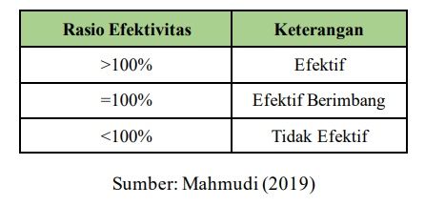

37. Rasio Efisiensi
RASIO EFISIENSI | = | REALISASI BELANJA |  |  | X | 100%
 |  | REALISASI PENDAPATAN

 | = | 2,438,221,649,521.27 | X | 100%
 |  | 2,459,752,144,115.27

 | = | 99.12% | --> | KURANG EFISIEN
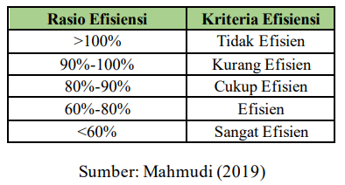

38. Rasio Kemandirian
RASIO KEMANDIRIAN | = | REALISASI PENDAPATAN ASLI DAERAH (PAD) |  |  | X | 100%
 |  | REALISASI PENDAPATAN TRANSFER

 | = | 379,425,932,137.27 | X | 100%
 |  | 2,080,326,211,978.00

 | = | 18.24% | --> | INSTRUKTIF

